作成上の注意事項
このエクセル様式は、道路橋定期点検要領（技術的助言の解説･運用標準）（令和6年3月、国土交通省 道路局）の付録 様式集に示された様式を道路橋データベース登録用に加工した様式です。
道路橋データベースへの登録を目的とする場合は、以下の注意事項に従い作成して下さい。

【データ作成時の注意事項】

 | 様式全般に関する注意事項

 |  | ○様式-1～３の入力が必要なセル以外は保護（ロック）されています。保護（ロック）を解除された場合、入力されたデータ、およびデータベース登録後のデータベース内のデータについて不具合が生じる可能性がありますので、絶対に解除しないようお願いします。
 |  | ○データベースでは決まったセルの値を取込みます。セルの配置が変わるような操作（列や行の挿入、削除）は行わないで下さい。
 |  | ○様式-2の備考欄、様式－３の健全性の診断の区分の前提、特記事項、所見欄については、行の高さの調整が可能です。文字数が多くセル内に表示できない場合には行の高さを調整して下さい。（データベースへの登録には影響しません。）

 | 様式-1および様式-2の画像貼付に関する注意事項

 | １．様式-1,2共通
 |  | ○画像は、jpeg形式のファイル※ を使用して下さい。 ※拡張子がJPEG、jpeg、JPG、jpg の画像データ
 |  | 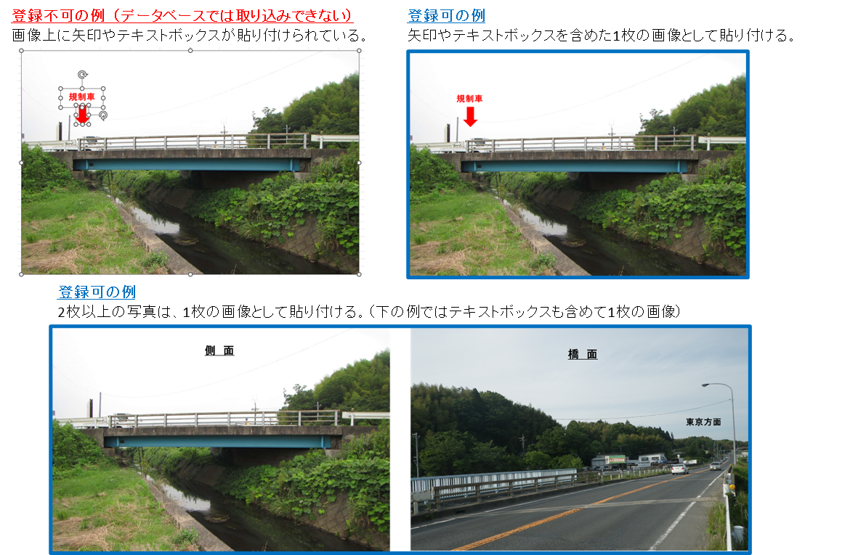 ○1箇所（セル）に貼付られる画像は１ファイルのみです。 ２枚以上の写真や写真の解説や矢印などのオブジェクトを個々に貼り付けることはできません。 ２枚以上の写真や写真の解説や矢印などのオブジェクトが必要な場合には、それらを含む１枚の画像として貼り付けて下さい。 （右図参照）
 |  | ○画像は、エクセルのメニューバーの「挿入」→「画像」→「セル上に配置」※の操作で貼り付けて下さい。 ※エクセルのバージョンによっては「セル上に配置」は表示されない場合があります。その場合は「画像」に続いてファイル選択して下さい。 （右図参照） | 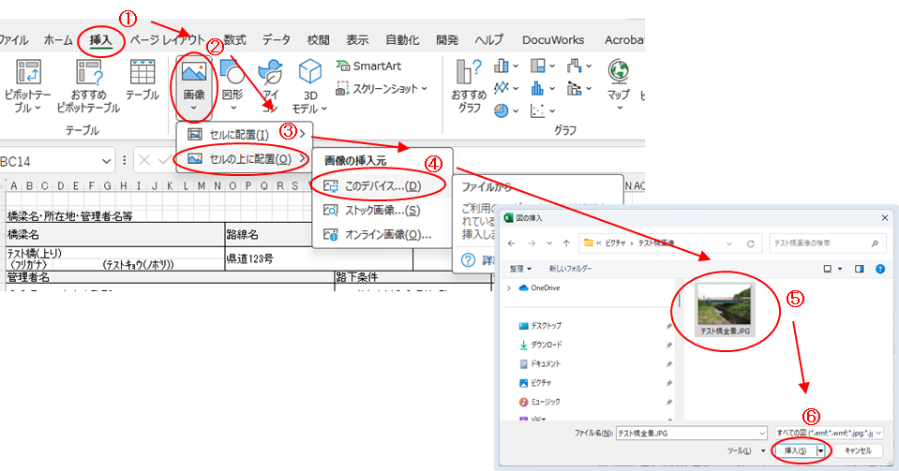
 |  | ○貼り付けた画像には、必ず指定するオブジェクト名を設定して下さい。 （設定方法は右図参照） ○画像貼付の状態で、セルに記載されている注意事項(青字・赤字)がはみ出て表示されている場合には、文字を消去しても結構です。（消去しなくてもデータベースの登録に影響ありません。印刷時など何時でも消去は可能です） | 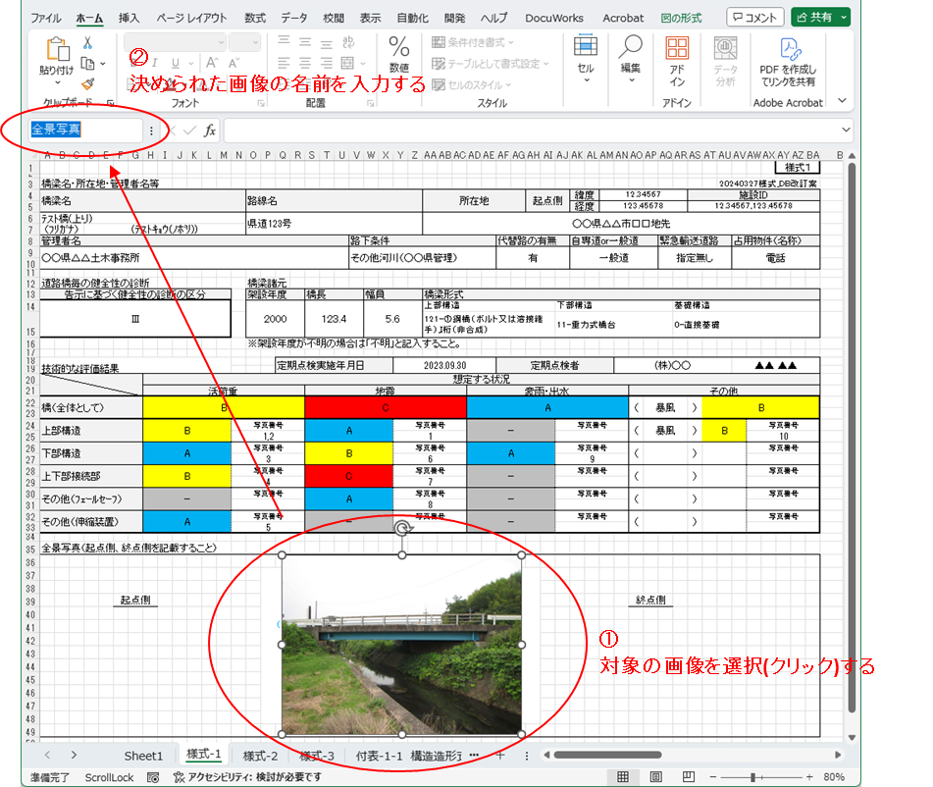
 | ２．様式-1 全景写真について
 |  | ○オブジェクト名は、「全景写真」として下さい。（「」は不要です）
 | ３．様式-2 状況写真について
 |  | ○オブジェクト名は、「写真○」として下さい。（○は貼付け位置の写真番号を半角（01,02,03,･･･）で記入、「」は不要です）
 |  | ○道路橋データベースで登録できる写真枚数は、最大20枚となります。 データベース登録における制約であり、道路橋定期点検要領（技術的助言の解説･運用標準）（令和6年3月 国土交通省 道路局）https://www.mlit.go.jp/road/sisaku/yobohozen/tenken/yobo7_6.pdfで示される必要な写真枚数を制限するものではありません。 20枚を超えて必要な写真がある場合は、各道路管理者で保管して下さい。

 |  |  | 改訂歴
 |  |  | 2024.4 | 初版
 |  |  | 2024.07.30 | 様式1の緯度経度の表示修正（小数点以下5桁に固定） 様式1の下部構造形式のプルダウン選択範囲を修正（99_その他が抜けていた） 様式１の基礎形式のプルダウンメニューを変更（鋼管ソイルセメント杭、プレボーリング杭、深礎をそれぞれ10,11,12として個別に設定） 様式２の想定する状況のプルダウンリストを半角コード+「-」+名称に変更 様式2の構成要素の状態のプルダウン選択を修正（全角A,B,Cを半角A,B,Cに修正）

